清单
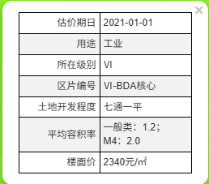
幢号 | 房号 | 面积 | 总层数 | 所在层数 | 结构 | 登记用途 | 建安 | 成新度
1 | 101 | 1270.52 | 3 | 1 | 混合 | 办公综合楼 | 3500 | 0.61 | 非生产 | 2541.04 | 4446820 | 775.0172
1 | 201 | 1234.95 | 3 | 2 | 混合 | 办公综合楼 | 3500 | 0.61 | 非生产 | 2469.9 | 4322325 | 753.3195
1 | 301 | 1174.15 | 3 | 3 | 混合 | 办公综合楼 | 3500 | 0.61 | 非生产 | 2348.3 | 4109525 | 716.2315
1 | 302 | 75.75 | 3 | 3 | 混合 | 办公综合楼 | 3500 | 0.61 | 非生产 | 151.5 | 265125 | 46.2075
2 | 101 | 2713.75 | 2 | 1 | 混合 | 生产车间及仓库 | 3000 | 0.51 | 生产 | 5427.5 | 8141250 | 1384.0125
2 | 201 | 2713.75 | 2 | 2 | 混合 | 生产车间及仓库 | 3000 | 0.51 | 生产 | 5427.5 | 8141250 | 1384.0125
2 | 202 | 62.49 | 2 | 2 | 混合 | 生产车间及仓库 | 3000 | 0.51 | 生产 | 124.98 | 187470 | 31.8699
3 | 101 | 894.44 | 3 | 1 | 混合 | 综合服务楼 | 3000 | 0.51 | 生产 | 1788.88 | 2683320 | 456.1644
3 | 201 | 564.72 | 3 | 2 | 混合 | 综合服务楼 | 3000 | 0.51 | 生产 | 1129.44 | 1694160 | 288.0072
3 | 301 | 564.72 | 3 | 3 | 混合 | 综合服务楼 | 3000 | 0.51 | 生产 | 1129.44 | 1694160 | 288.0072
3 | 302 | 23.82 | 3 | 3 | 混合 | 综合服务楼 | 3000 | 0.51 | 生产 | 47.64 | 71460 | 12.1482
4 | 101 | 41.98 | 1（-1） | 1 | 混合 | 门卫 | 2000 | 0.61 | 非生产 | 0 | 83960 | 25.6078
4 | -101 | 66.36 | 1（-1） | -1 | 混合 | 地下泵房 | 2000 | 0.61 | 非生产 | 0 | 132720 | 40.4796
5 | 101 | 31.49 | 1 | 1 | 混合 | 危险品仓库 | 1500 | 0.61 | 非生产 | 0 | 47235 | 19.2089
合计 |  | 11432.89 |  |  |  |  | 3150.6277066 | 0.54 |  | 22586.12 | 36020780 | 6220.2939

项目类型 |  |  | 1号楼-综合楼 | 2号楼-车间 | 3号楼-综合服务楼 |  |  | 0.75
建筑类型 |  |  | 多层 | 多层 | 多层 |  |  | 0.645
 |  | 地上 | 3 | 2 | 3
 |  | 地下 | 0 | 0 | 0
建筑面积 |  | 总
 |  | 地上
 |  | 地下 | - | - | -
建安造价 | 总造价 |  | 3380 | 2202 | 2206
 | 主体（含屋面、外装） | 总 | 1595 | 1520 | 1503
 |  | 地上 | 1595 | 1520 | 1443
 |  | 地下 | -
 | 装修 |  | 700 | 100 | 60
 | 机电设备 |  | 1085 | 582 | 643

幢号 | 建筑面积 | 总楼层 | 建筑结构 | 成新率
1幢 | 3755.37 | 3 | 混合 | 61% | 13143795
2幢 | 5489.99 | 2 | 混合 | 51% | 16469970
3幢 | 2047.7 | 3 | 混合 | 51% | 6143100
4幢 | 108.34 | 1（-1） | 混合 | 61% | 216680
5幢 | 31.49 | 1 | 混合 | 61% | 47235
合计 | 11432.89 | —— | —— | 54% | 36020780

外观
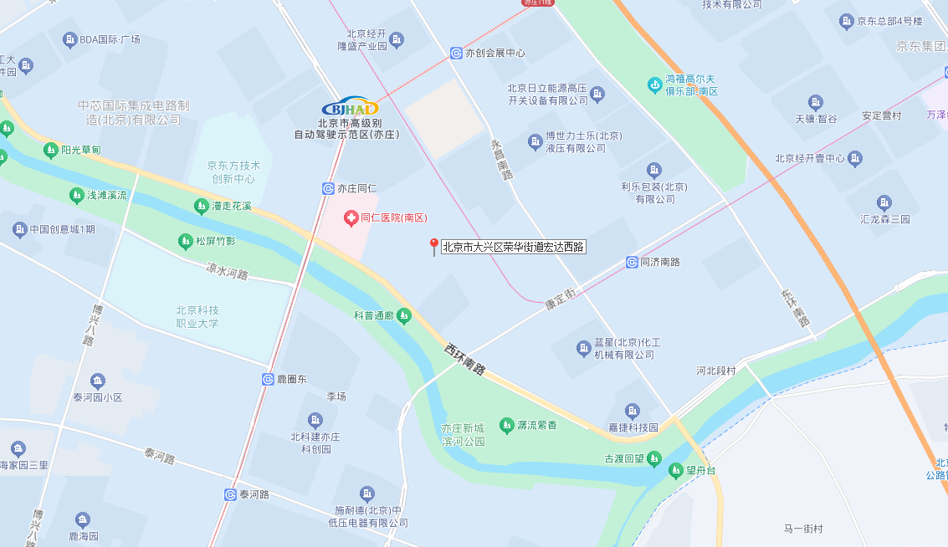
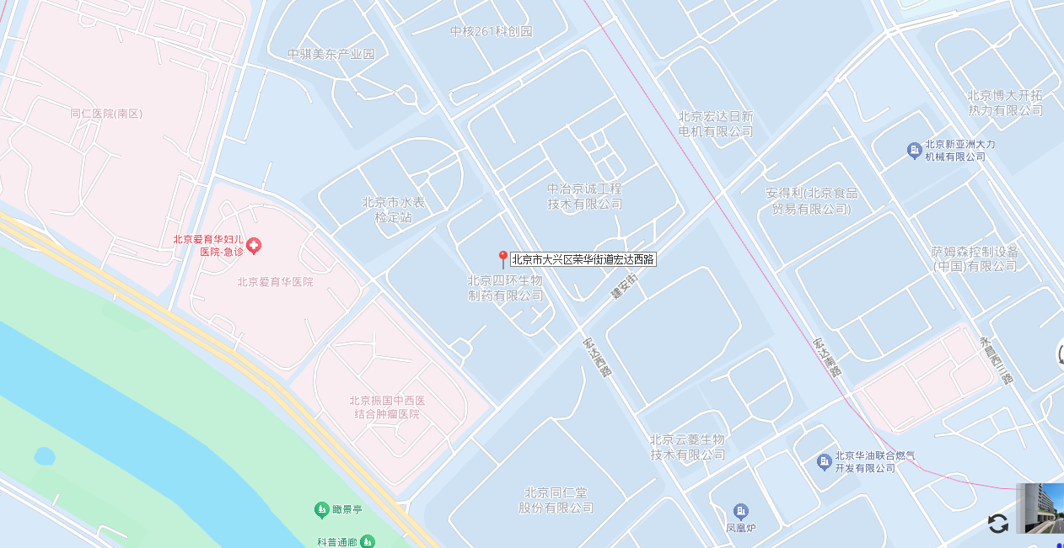

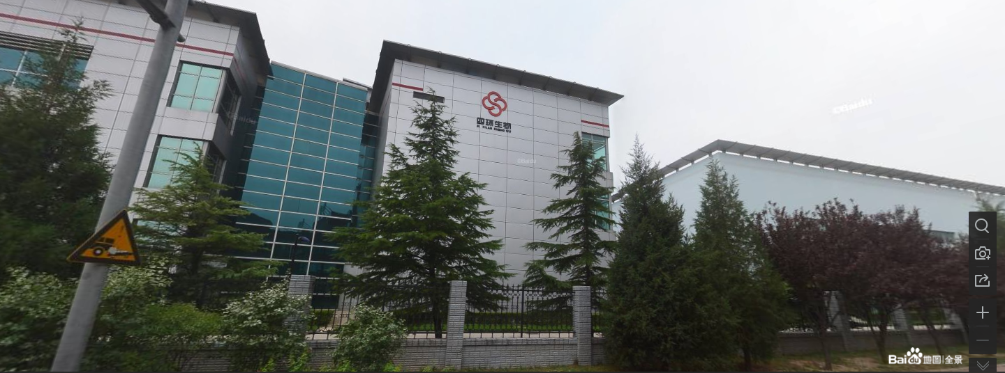
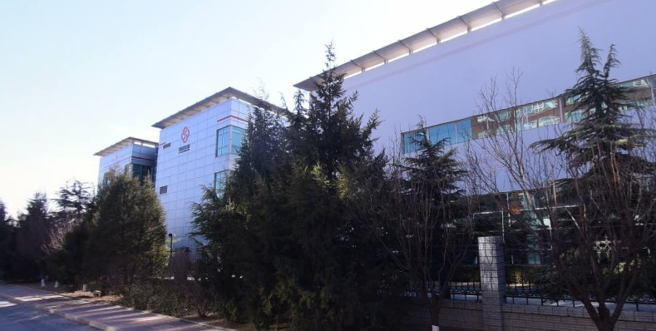

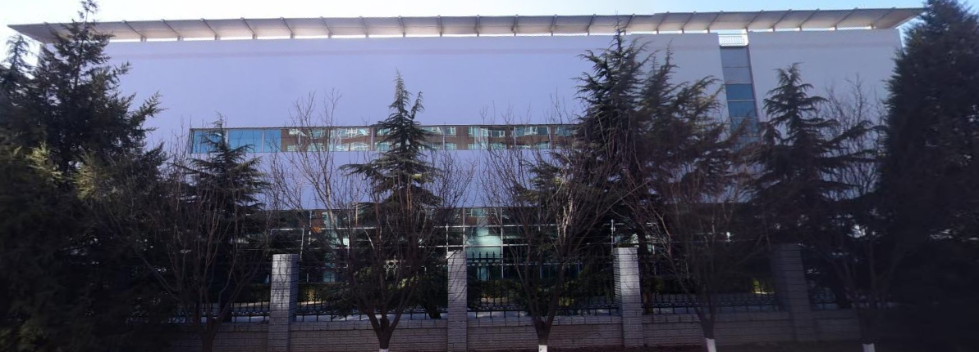
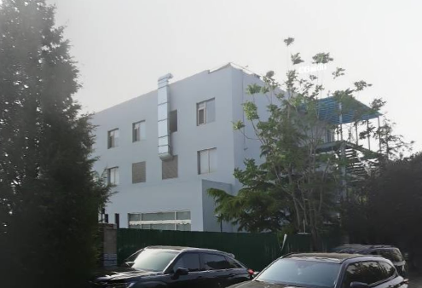

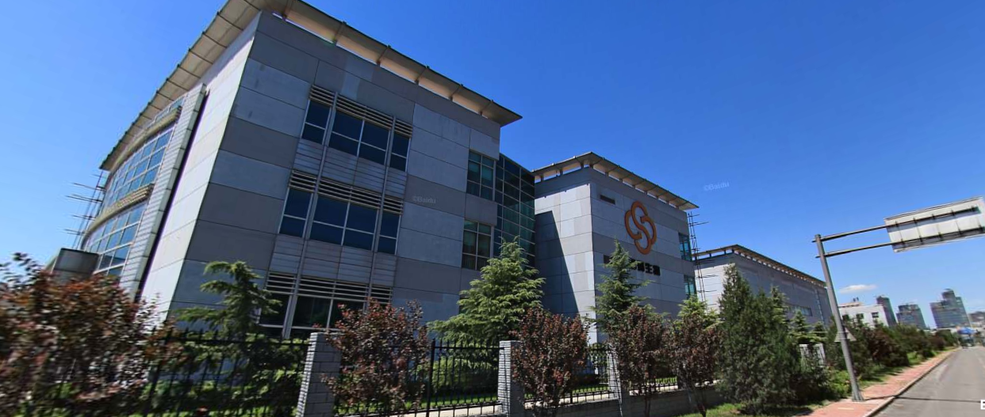

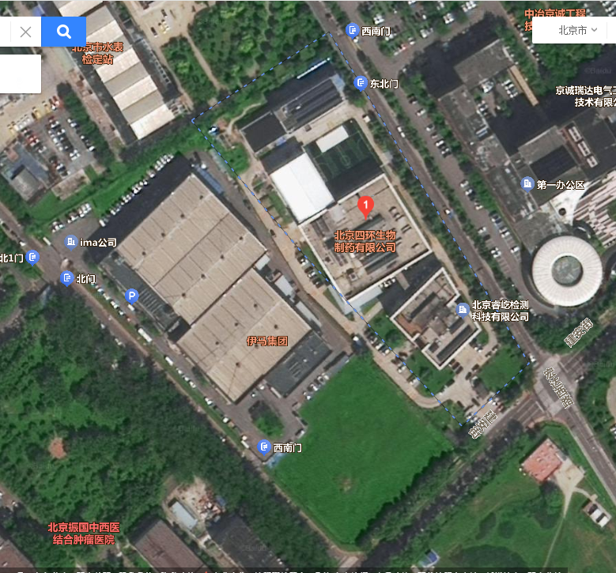

租金
